周知文Q＆A
 |  | 別紙1
 | 令和5年3月31日 福岡市住宅供給公社保全課

緊急修繕等提出書類の様式改定について（押印の見直し他）

 | 福岡市の書類における押印不要の基準改定を踏まえ、住宅供給公社においても押印の取扱い等の見直しを行い、令和5年4月3日より改定した様式を公社ホームページ上に掲載しておりますのでご活用ください。

 | ■改定書類 ： 請求書 （○工事写真表紙〇産業廃棄物処理報告書〇建退共報告書 他 R4.10.1改訂済）
 | ■改定内容 ： 会社名、代表者名、現場代理人氏名等の押印の廃止、 登録番号(インボイス)追記
 | ■掲載場所 ： 福岡市住宅供給公社 ⇒ 工事入札情報 ⇒ 各種様式ダウンロード

 | 押印見直し Q&A
Q1 記入内容に誤りがありました。どのように対応したらいいですか。

A1 訂正済みの書類に差し替えを行ってください。
または、ボールペンでの取消線で訂正してください。（訂正印不要）

Q2 改定前の様式で提出してもいいですか。

A2 改定前の様式でも受け付けは可能です。（令和5年6月末まで）
ただし、修正する場合は、押印が必要です。

Q3 訂正書類の差し替えはメールで送付してもいいですか。

A3 はい。ただし押印のない書類に限ります。
（メールでの送付は差し替えの場合のみとします。）
（登録アドレスより送信してください。）

Q4 添付資料の見積書や出荷証明書等に押印は必要ですか。

A4 見積書、請求書、領収書、出荷証明書等の押印は不要です。
ただし、押印を省略する場合は、責任者及び担当者氏名（同一人物でも
可）と連絡先を記載してください。
契約書や、覚書等の契約書としての性質を備えている書類については
従来通り押印が必要です。

建退共 (記載例)
建設業退職金共済制度に係る報告書
 |  |  |  |  |  | 令和 |  | 年 | 月 | 日
福岡市住宅供給公社 保全課長様
赤：1件毎に購入される場合
青：収納書を提出できない場合
 |  |  | 受注者 | 住 所 ：
 |  |  |  | 会社名及び 代表者名 ：

緊急修繕等に係る建設業退職金制度の共済証紙について、次のとおり報告します。
（該当する番号を○で囲み、必要事項を記入すること。）

ア～エの該当箇所に〇
１．対象労働者数により購入しました。〈掛け金収納書を添付〉
 | 対象労働者数 4 人 就労日数 延べ 20 日
 | 共済証紙購入額 6400 円 （証紙１日券 ＠320円 × 20 日分）

２．下記の理由により収納書を提出できません。
 | ア．当社は中小企業退職金共済法に基づく共済契約者であり、従業員全てが被共済者であるため、収納証書は 提出できません。なお、本修繕等は当社の従業員だけで行いました。

 | イ．修繕を行った作業員は全て当社の社員であり、当社には退職金制度があるため、収納証書は提出できません。
 | ウ．修繕を行った作業員は全て当社及び下請け会社の社員であり、各々退職金制度があるため、収納証書は提出できません。
 | エ．その他

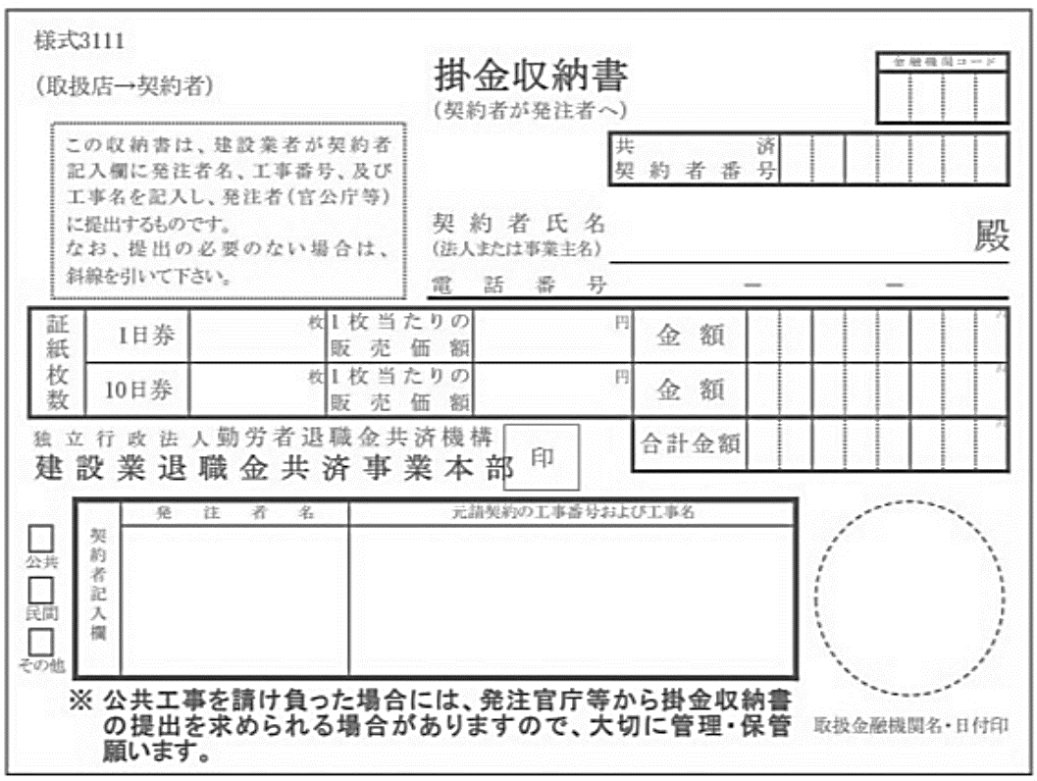

20
320
6 4 0 0
 | 当初 ：掛け金収納書添付欄
 | 次回：前回までの建設業退職金共済証紙貼付記録の写し
6 4 0 0

福岡市
住宅供給公社
工事件名

 | 発 注 番 号 | 件 名 |  |  | 前回迄 |  | 今回使用 |  | 残 数
 | 〇〇〇〇〇〇１ | 工事件名 |  |  | 20 |  | 20 |  | 0

建設業退職金共済制度に係る報告書
 |  |  |  |  |  | 令和 |  | 年 | 月 | 日
福岡市住宅供給公社 保全課長様

緑：公社用として事前に購入される場合
（※公社用以外で購入した、保有の証紙を使用する場合）
 |  |  | 受注者 | 住 所 ：
 |  |  |  | 会社名及び 代表者名 ：

緊急修繕等に係る建設業退職金制度の共済証紙について、次のとおり報告します。
（該当する番号を○で囲み、必要事項を記入すること。）

１．対象労働者数により購入しました。〈掛け金収納書を添付〉
 | 対象労働者数 人 就労日数 延べ 100 日
 | 共済証紙購入額 32000 円 （証紙１日券 ＠320円 × 100 日分）

２．下記の理由により収納書を提出できません。
 | ア．当社は中小企業退職金共済法に基づく共済契約者であり、従業員全てが被共済者であるため、収納証書は 提出できません。なお、本修繕等は当社の従業員だけで行いました。

 | イ．修繕を行った作業員は全て当社の社員であり、当社には退職金制度があるため、収納証書は提出できません。
 | ウ．修繕を行った作業員は全て当社及び下請け会社の社員であり、各々退職金制度があるため、収納証書は提出できません。
 | エ．その他

100
320
3 2 0 0 0
福岡市
住宅供給公社
（※購入した際の
発注者）
工事件名
（※購入した際の工事件名）
3 2 0 0 0

 | 当初 ：掛け金収納書添付欄
 | 次回：前回までの建設業退職金共済証紙貼付記録の写し

 | 発 注 番 号 | 件 名 |  |  | 前回迄 |  | 今回使用 |  | 残 数
契約件数が複数件に渡った場合、すでに提出した工事分の記載は不要です。
保有の証紙の枚数から記載してください。

公社用 （※公社用以外）
 | 〇〇〇〇〇〇１ | 工事件名1 |  |  | 100 |  | 10 |  | 90
 | 〇〇〇〇〇〇２ | 工事件名2 |  |  | 90 |  | 20 |  | 70
 | 〇〇〇〇〇〇３ | 工事件名3 |  |  | 70 |  | 5 |  | 65
 | 〇〇〇〇〇〇４ | 工事件名4

 | 〇〇〇〇〇〇1 | 工事件名4 |  |  | 68 |  | 3 |  | 65
（※保有の証紙枚数を記入。
枚数が確認できるもの（受払簿等）を検査する場合があります）

